例3-6
４．非線型式の回帰分析 |  |  |  |  |  |  |  |  | 失業率Ｕと物価上昇率Pdot(Y)の散布図
 |  | 物価上昇率 | 失業率 | X
例題3－6 |  | Pdot(Y) | U | 1/U(X) | XY | X2 | Y2 | Pdot(Y)
1 | 1990 | 3.1 | 2.1
2 | 1991 | 3.3 | 2.1
3 | 1992 | 1.6 | 2.2
4 | 1993 | 1.3 | 2.5
5 | 1994 | 0.7 | 2.9
6 | 1995 | -0.1 | 3.2
7 | 1996 | 0.1 | 3.4
8 | 1997 | 1.8 | 3.4
9 | 1998 | 0.6 | 4.1
10 | 1999 | -0.3 | 4.7
11 | 2000 | -0.7 | 4.7
12 | 2001 | -0.7 | 5.0
13 | 2002 | -0.9 | 5.4 |  |  |  |  |  | 1/U(X)とPdot(Y)の散布図
14 | 2003 | -0.3 | 5.3
15 | 2004 | 0.0 | 4.7
16 | 2005 | -0.3 | 4.4
 | ∑
 | 平均
 | βh |  |  |  |  | 名前
 | αh |  |  |  |  | 学籍番号
 | R2 |  |  |  |  | 日付
UとPdot(Y)
 | Pdot(Y)
2.1
2.1
2.2
2.5
2.9
3.2
3.4
3.4
4.1
4.7
4.7
5.0
5.4
5.3
4.7
4.4
１/UとPdot(Y)
 | Pdot(Y)

例3-7
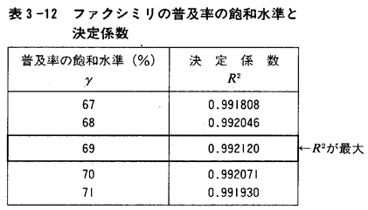
例題3-7 |  | γ＝ | 69
 |  | 普及率
 | 年 | Y | Y(γ=69) | X（ｔ） | XY | X2 | Y2 | Y(γ=69)
1 | 1992 | 5.5 |  | 1
2 | 1993 | 6.7 |  | 2
3 | 1994 | 7.6 |  | 3
4 | 1995 | 10 |  | 4
5 | 1996 | 12.9 |  | 5
6 | 1997 | 17.5 |  | 6
7 | 1998 | 22.2 |  | 7
8 | 1999 | 26.4 |  | 8
9 | 2000 | 32.9 |  | 9
10 | 2001 | 35.5 |  | 10
11 | 2002 | 39.3 |  | 11
12 | 2003 | 42.8 |  | 12
13 | 2004 | 45.6 |  | 13
14 | 2005 | 49.7 |  | 14
15 | 2006 | 56.7 |  | 15
 |  | ∑
 |  | 平均
 |  | βh
 |  | αh
 |  | R2

 |  |  |  | 名前
ソルバーの利用で最適パラメータを求める。 |  |  |  | 学籍番号
 |  |  |  | 日付

